说明书检查列表
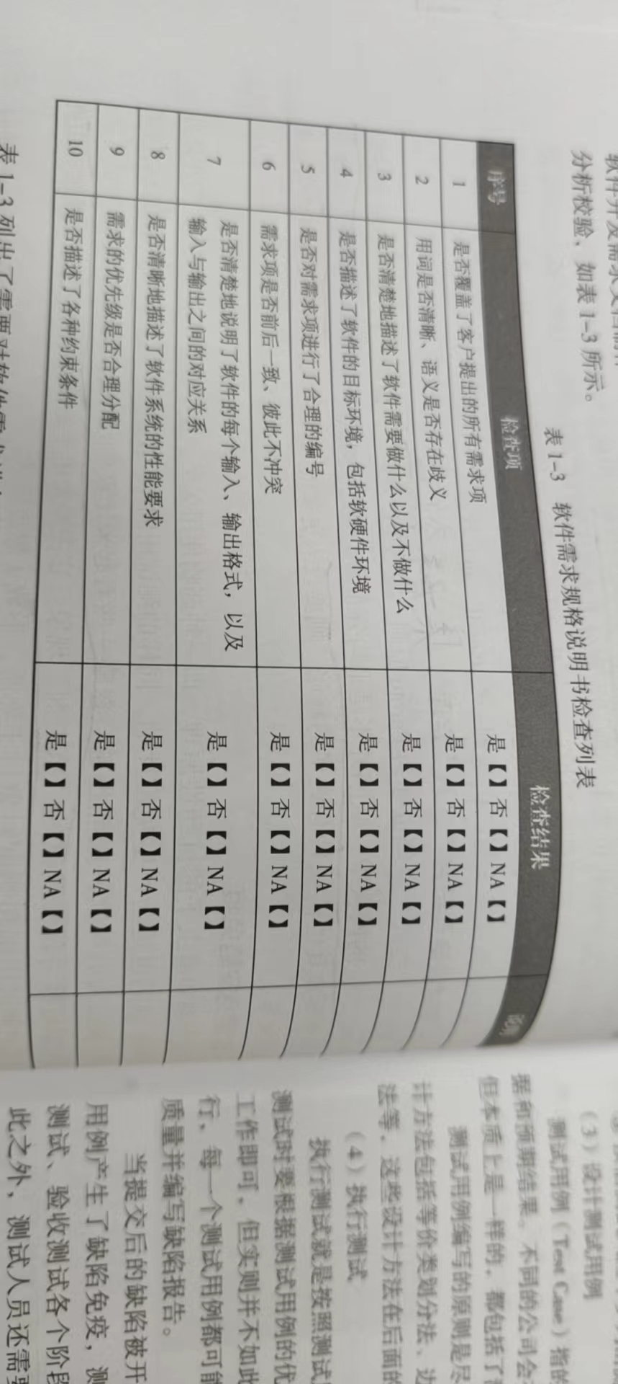
软件需求规格说明书检查列表
序号 | 检查项 | 检查结果 | 说明
1 | 是否覆盖了客户提出的所有需求项 | 是【】否【】NA【】
2 | 用词是否清晰、语义是否存在歧义 | 是【】否【】NA【】
3 | 是否清楚地描述了软件需要做什么以及不做什么 | 是【】否【】NA【】
4 | 是否描述了软件的目标环境，包括软硬件环境 | 是【】否【】NA【】
5 | 是否对需求项进行了合理的编号 | 是【】否【】NA【】
6 | 需求项是否前后一致、彼此不冲突 | 是【】否【】NA【】
7 | 是否清楚的说明了软件的每个输入、输出格式 以及输入与输出之间的对应关系 | 是【】否【】NA【】
8 | 是否清晰的描述了软件系统的性能要求 | 是【】否【】NA【】
9 | 需求的优先级是否合理分配 | 是【】否【】NA【】
10 | 是否描述了各种约束条件 | 是【】否【】NA【】

测试计划
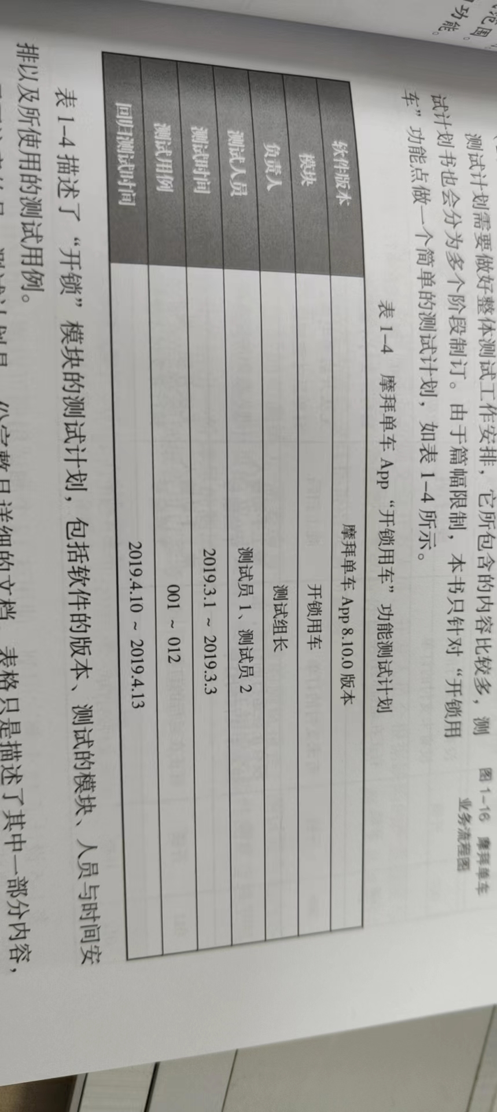
摩拜单车App“开锁用车”功能测试计划
软件版本 | 摩拜单车App8.10.0版本
模块 | 开锁用车
负责人 | 测试组长
测试人员 | 测试员1、测试员2
测试时间 | 2024.3.1~2024.3.3
测试用例 | 001~012
回归测试时间 | 2024.4.10~2024.4.13

测试用例
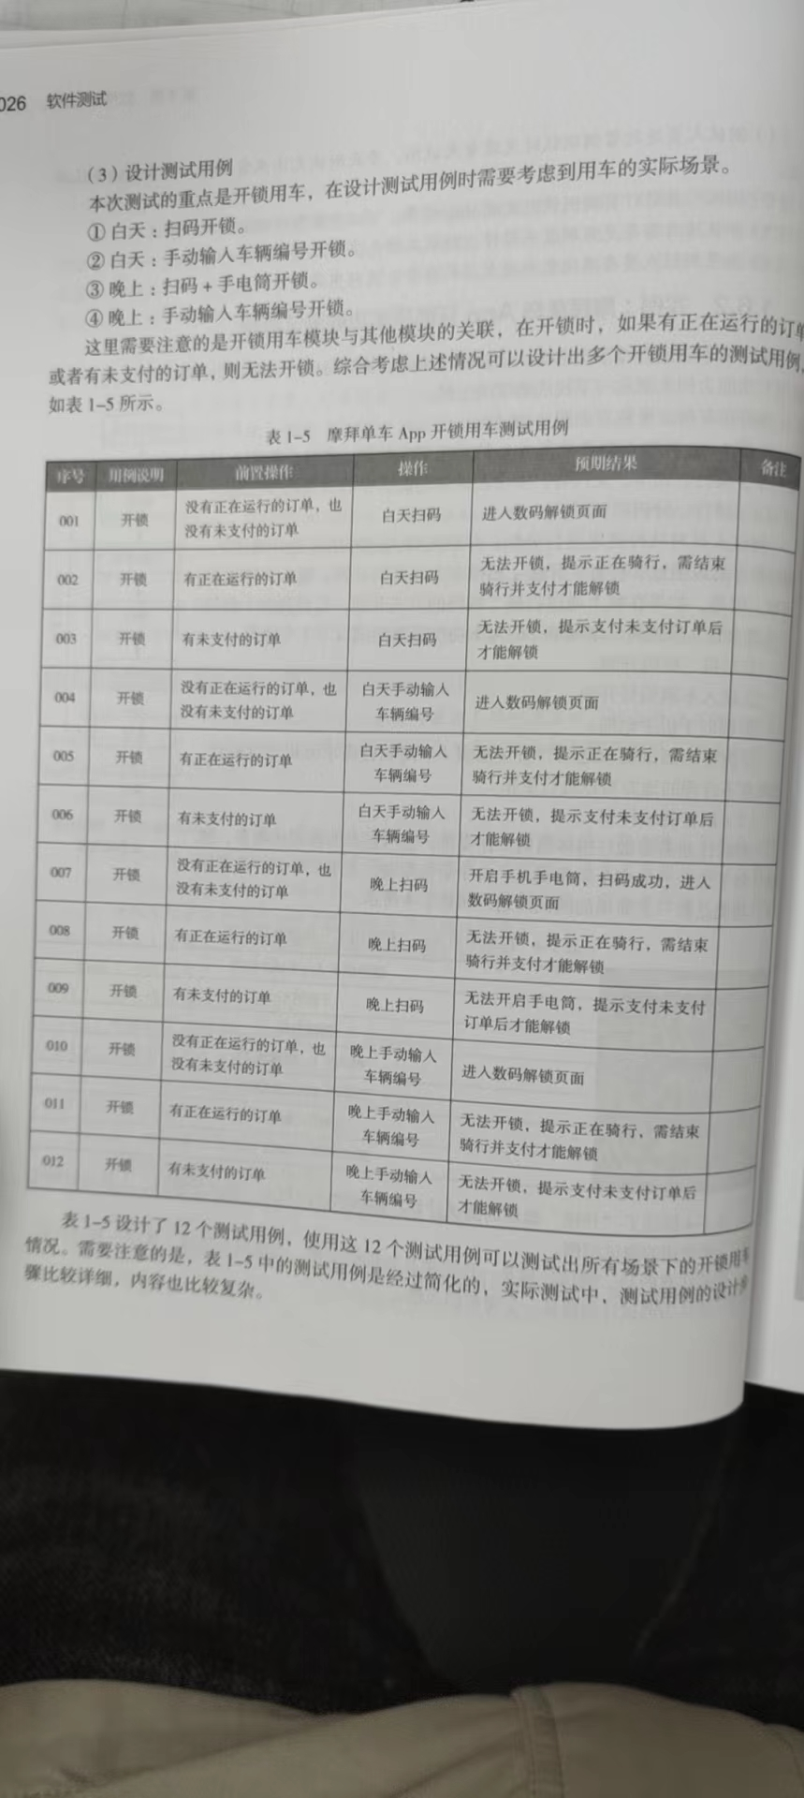
摩拜单车App开锁用车测试用例
序号 | 用网说明 | 前置操作 | 操作 | 预期结果 | 备注
1 | 开锁 | 没有正在运行的订单，也没有未支付的订单 | 白天扫码 | 进入数码解锁页面
2 | 开锁 | 有正在运行的订单 | 白天扫码 | 无法开锁，提示正在骑行，需结束骑行并支付才能解锁
3 | 开锁 | 有未支付的订单 | 白天扫码 | 无法开锁，提示支付未支付订单后才能解锁
4 | 开锁 | 没有正在运行的订单，也没有未支付的订单 | 白天手动输入车辆编号 | 进入数码解锁页面
5 | 开锁 | 有正在运行的订单 | 白天手动输入车辆编号 | 无法开锁，提示正在骑行，需结束骑行并支付才能解锁
6 | 开锁 | 有未支付的订单 | 白天手动输入车辆编号 | 无法开锁，提示支付未支付订单后才能解锁
7 | 开锁 | 没有正在运行的订单，也没有未支付的订单 | 晚上扫码 | 开启手机手电筒，扫码成功，进入数码解锁页面
8 | 开锁 | 有正在运行的订单 | 晚上扫码 | 无法开锁，提示正在骑行，需结束骑行并支付才能解锁
9 | 开锁 | 有未支付的订单 | 晚上扫码 | 开启手机手电筒，提示支付未支付订单后才能解锁
10 | 开锁 | 没有正在运行的订单，也没有未支付的订单 | 晚上手动输入车辆编号 | 进入数码解锁页面
11 | 开锁 | 有正在运行的订单 | 晚上手动输入车辆编号 | 无法开锁，提示正在骑行，需结束骑行并支付才能解锁
12 | 开锁 | 有未支付的订单 | 晚上手动输入车辆编号 | 无法开锁，提示支付未支付订单后才能解锁

缺陷报告
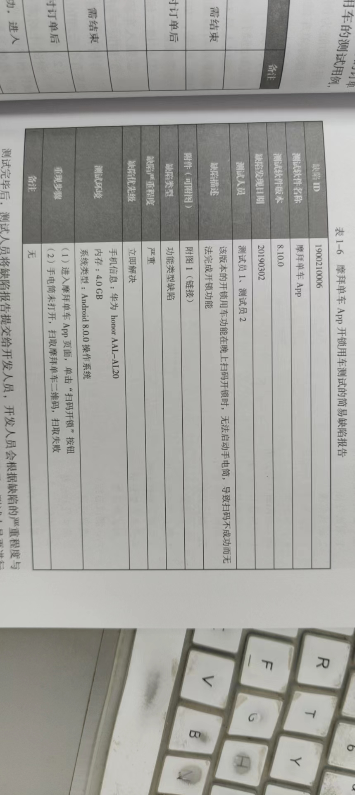
摩拜单车App开锁用车测试的简易缺陷报告
缺陷ID | 2400210006
测试软件名称 | 摩拜单车App
测试软件版本 | 8.10.0
缺陷发现日期 | 20240302
测试人员 | 测试员1、测试员2
缺陷描述 | 该版本的开锁用车功能在晚上扫码开锁时，无法启动手电筒，导致扫码不成功而无法完成开锁功能
附件（可附图） | 附图1（链接）
缺陷类型 | 功能类型缺陷
缺陷严重程度 | 严重
缺陷优先级 | 立即解决
测试环境 | 手机信息：华为honorAAL-AL20 内存：4.0GB 系统类型：Android 8.0.0操作系统
重现步骤 | （1)进入摩拜单车App页面，单击“扫码开锁”按钮 （2）手电筒未开，扫取摩拜单车二维码，扫取失败
备注 | 无

